FMEA
Jedes ausgewiesene Risiko (Spalten E bis G) ist in seiner Auftritts-wahrscheinlichkeit anhand einer Skala von 1 bis 10 zu bewerten, wobei 1 die geringste und 10 die höchste Wahrscheinlichkeit bedeutet. Die Auswahl sollte jeweils schriftlich begründet werden!
Es sind in der Tabelle stets alle Spalten auszufüllen. Sofern nicht zutreffend, ist "entfällt" einzugeben.
 | FMEA, gültig für: |  |  |  |  |  |  | Erstellungsdatum: |  | Hinweis:
 | Risikoaufnahme |  |  | Risikobewertung |  |  |  | Reaktionen
lfd. Nr. | Prozess/Tätigkeit | mögliche Risiken | mögliche Konsequenzen | Auftrittswahr-scheinlichkeit (A) | Bedeutung (B) | Nicht-Entdeckungs-wahr-scheinlichkeit (E) | RPZ = A*B*E | Vorbeugemaßnahme | Korrekturmaßnahme (Nach bereits aufgetretenem Fehler)
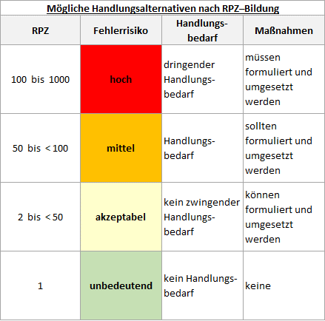
1 | BEISPIEL, bitte löschen: Arbeiten mit selbst erstellten Softwareprodukten zur Ermittlung von Daten, die Einfluss auf Prüfergebnisse oder deren Bewertung haben. | BEISPIEL, bitte löschen: fehlerhafte Berechnungen aufgrund fehlerhafter Formeln oder fehlerhafte Meldungen aufgrund fehlerhafter Funktionen. | BEISPIEL, bitte löschen: Weitergabe fehlerhafter Prüfergebnisse oder fehlerhafter Bewertungen. | 5 | 8 | 8 | 320 | BEISPIEL, bitte löschen: qualifizierte Validierung jedes betreffenden Softwareproduktes | BEISPIEL, bitte löschen: Korrektur der betroffenen Formeln bzw. Funktionen sowie Prüfung, ob erkannte Fehler zu fehlerhaften Prüfergebnissen oder Bewertungen mit Auswirkung für Kunden geführt haben.
2 |  |  |  |  |  |  | ?
3 |  |  |  |  |  |  | ?
4 |  |  |  |  |  |  | ?
5 |  |  |  |  |  |  | ?
6 |  |  |  |  |  |  | ?
7 |  |  |  |  |  |  | ?
8 |  |  |  |  |  |  | ?
9 |  |  |  |  |  |  | ?
10 |  |  |  |  |  |  | ?
11 |  |  |  |  |  |  | ?
12 |  |  |  |  |  |  | ?
13 |  |  |  |  |  |  | ?
14 |  |  |  |  |  |  | ?
15 |  |  |  |  |  |  | ?
16 |  |  |  |  |  |  | ?
Quellenangabe: Das vorliegende Konzept entstammt einer Publikation des Organisationshandbuches des Bundesministeriums des Innern
17 |  |  |  |  |  |  | ?
18 |  |  |  |  |  |  | ?
19 |  |  |  |  |  |  | ?
20 |  |  |  |  |  |  | ?

